2025年パン画像
 |  |  |  | ヒューゲル ブロートのご案内♪ |  |  |  |  |  | 2025/8月

1 (10月～翌5月の季節製品) |  | 2 |  | 3 |  | 4 |  | 5 |  | 6
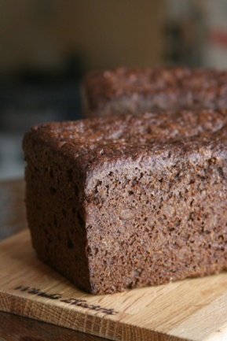 |  | 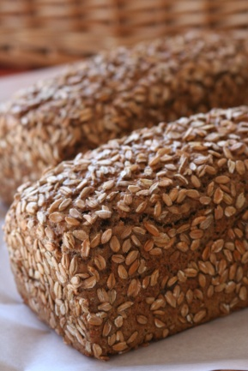 |  | 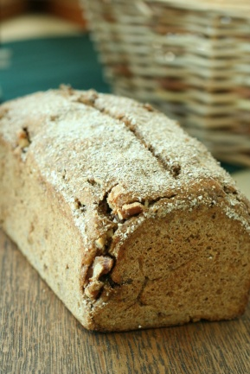 |  | 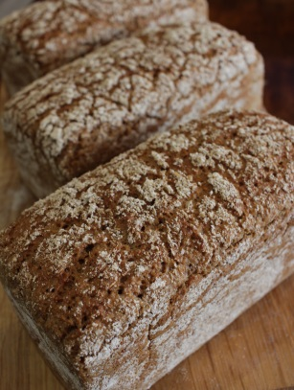 |  | 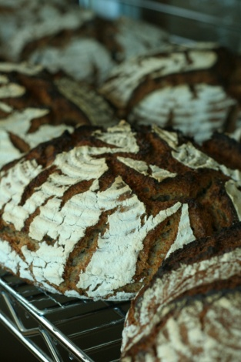 |  | 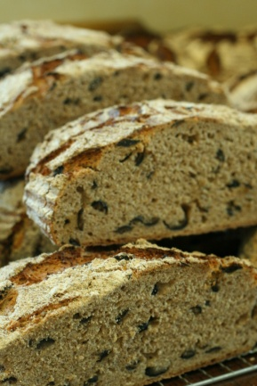

プンパニッケル |  | グリンデルブロート |  | グリンデルブロート |  | ロッゲンブロート |  | コール・コップフ・ブロート |  | コール・コップフ・ブロート
 |  |  |  | くるみ入り |  | ライ麦100% |  | プレーン |  | オリーブの実入
1本 | 1,600 円 | 1本 | 1,330 円 | 1本 | 1,560 円 | 1本 | 1,530 円 | 1本 | 1,500 円 | 1本 | 1,900 円
1/2本 | 820 円 | 1/2本 | 670 円 | 1/2本 | 790 円 | 1/2本 | 770 円 | 1/2本 | 800 円 | 1/2本 | 1,000 円
7 |  | 8 |  | 9 |  | 10 |  | 11 |  | 12
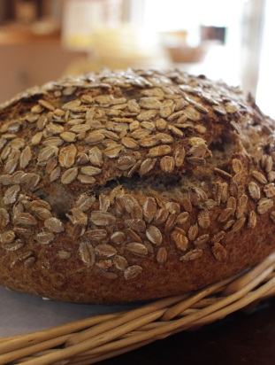 |  | 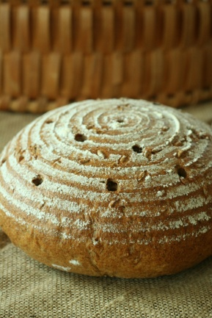 |  | 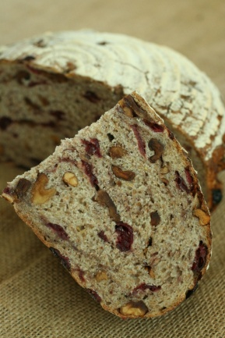 |  | 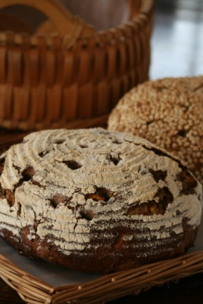 |  | 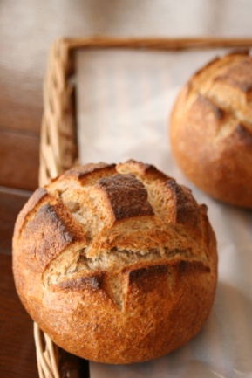 |  | 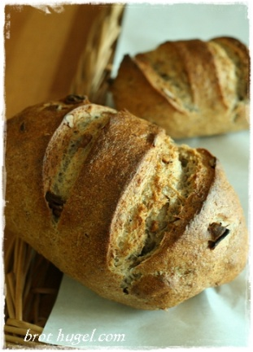

ヒューゲルミッシュブロート |  | ガンツコルンブロート |  | ヒューゲルミッシュブロート |  | ヒューゲルミッシュブロート |  | ライ麦プレーン |  | ピーカンナッツ
プレーン |  | ライ麦つぶ入り |  | クランベリーとくるみ入り |  | 伊予かんとくるみ入り
1本 | 1,360 円 | 1本 | 1,550 円 | 1本 | 2,190 円 | 1本 | 2,160 円 | 1本 | 700 円 | 1本 | 750 円
1/2本 | 700 円 | 1/2本 | 790 円 | 1/2本 | 1,150 円 | 1/2本 | 1,120 円
13 |  | 14 |  | 15 |  | 16 |  | 18 |  | 19
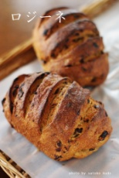 |  | 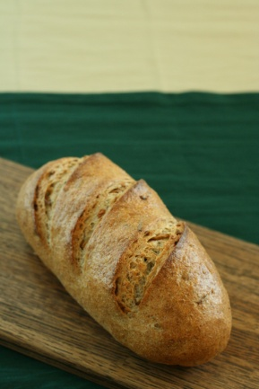 |  | 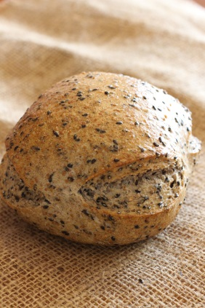 |  | 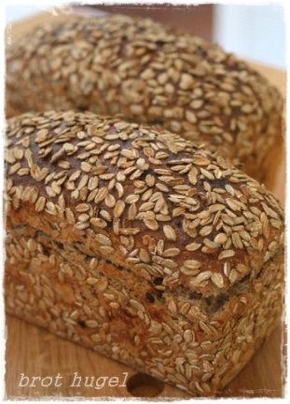 |  | 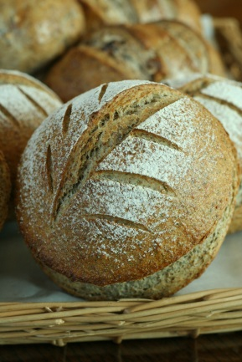 |  | 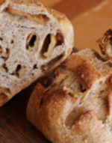

ロジーネ |  | ツヴィーベル |  | 黒ごまバンズ |  | オブスト |  | エルブドプロバンス |  | 信州はちみつりんご

1本 | 720 円 | 1本 | 720 円 | 1本 | 720 円 | 1本 | 750 円 | 1本 | 720 円 | 1本 | 750 円

20 |  | 21 |  | 22 |  | 24 |  | 25 |  | 26
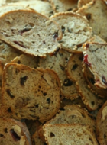 |  | 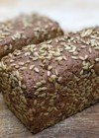 |  | 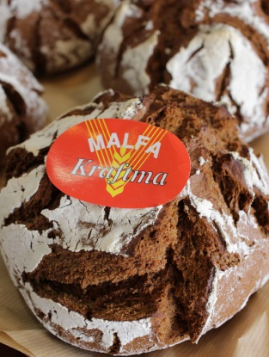 |  | 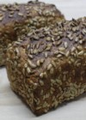 |  | 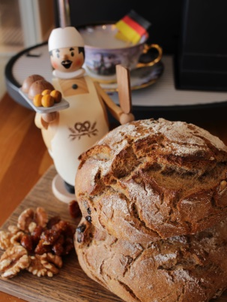 |  | 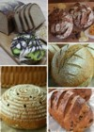

素焼きラスク |  | ソルガムブロート |  | マルファブロート |  | ゾンネンブルーメンブロート |  | マンスリーブロート |  | マンスリー・ブロート・セット

1袋 | 280 円 | 1本 | 1,600 円 | 1本 | 880 円 | 1本 | 1,400 円 | 1本 | 800 円 | パンのみ 2,200円～
 |  | 1/2本 | 820 円 |  |  | 1/2本 | 720 円 |  |  | パンと野菜 3,400円～
30
 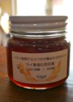
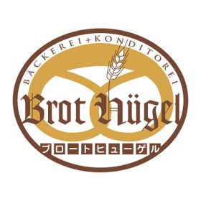
 |  |  |  |  | ブロート ヒューゲル
 |  |  |  |  | 〒390-1242 長野県松本市和田8000-369
 |  |  |  |  | TEL：0263-48-2215
 |  |  |  |  | https://brot-hugel.com
 |  |  |  |  | mail:info@brot-hugel.com

Hugelはちみつ
300g | 2,500 円

